최종 list

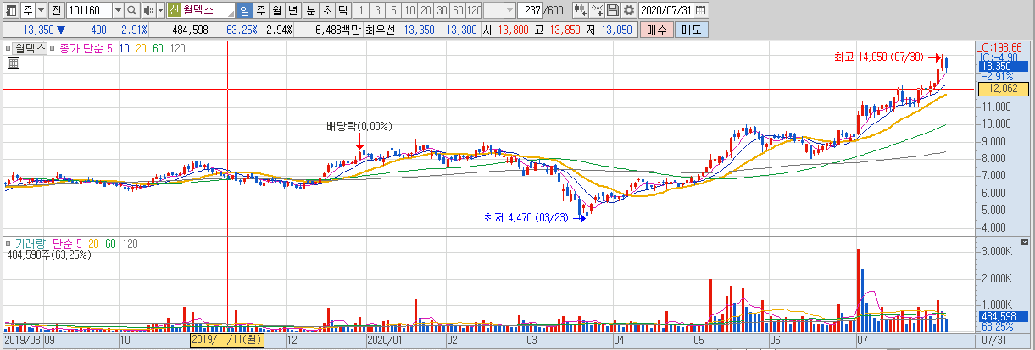








Name | Main_product | 부채 비율 (<120%) | 시가총액(억) | Est / 현재 (%) | 종가 | 매수 | 매도_1st | 매도_2nd | 매수비율 (S-RIM) | 매도비율 (S-RIM) | ROE_20 | ROE_19 | ROE_18 | ROE_17 | ROE_ improve | Average_ ROE_Price | Return_rate (Ave_ROE)
다우기술 | 인터넷솔루션 개발,도매,IT컨설팅,시스템 설계,자문,인터넷관련서비스/부동산분양,개발,임대 | 1 | 9310 | 415 | 20,750 | 37,432 | 42,381 | 59,954 | 1.8 | 2.89 | 15.22 | 14.61 | 9.78 | 11.53 | 0 | 47,760 | 2.3
아이씨디 | 건식세정기,LCD,반도체 장비,광정보통신 부품,장비 제조,연구개발,용역 서비스,수출입 | 6 | 2768 | 360 | 15,550 | 14,262 | 18,387 | 33,034 | 0.92 | 2.12 | 29.42 | 8.01 | 22.47 | 19.84 | 0 | 16,978 | 1.09 | good 분기 영업이익, 반도체 평판 display, 삼성 display, 중국 장비 주로 만듬
솔브레인홀딩스 | 반도체,디스플레이,2차전지 공정용 화학제품 | 6 | 16685 | 135 | 95,900 | 119,788 | 141,226 | 217,350 | 1.25 | 2.27 | 18.64 | 15.06 | 14.53 | 6.85 | 1 | 84,019 | 0.88 | 반도체 63.5%, 2차 전지, 분기 & 연간 영업이익 증가
케이엠 | 클린룸용Wiper | 6 | 1959 | 121 | 19,050 | 18,990 | 26,656 | 53,878 | 1 | 2.83 | 47.76 | 8.15 | 6.07 | 6.14 | 0 | 7,651 | 0.4 | 한국에서는 완전 독점 생산, 공급, 코로나 이후 급격한 성장
에스에프에이 | 반도체, Display 제조설비 및 공장자동화기기 | 6 | 12640 | 277 | 35,200 | 32,456 | 37,270 | 54,366 | 0.92 | 1.54 | 16.34 | 15.9 | 20.22 | 29.26 | 0 | 66,814 | 1.9 | 연간/분기 영업이익 증가, 물류, 반도체패키징, 디스플레이제조, smart factory
월덱스 | 반도체용 링 및 전극 | 4 | 2204 | 174 | 13,350 | 8,891 | 11,503 | 20,782 | 0.67 | 1.56 | 29.99 | 24.22 | 28.23 | 13.94 | 0 | 16,523 | 1.24 | 꾸준히 성장, 해외 고객사, 소재부터 부품까지 all in
유니셈 | 반도체장비(DryGasScrubber) | 6 | 2033 | 230 | 6,630 | 5,753 | 6,794 | 10,491 | 0.87 | 1.58 | 18.8 | 18.57 | 22.72 | 29.81 | 0 | 12,019 | 1.81 | 반도체 scrubber 국내 최초 개발, 45%점유율, 태양광
한미반도체 | 반도체 후공정장비,반도체금형 제조/부동산 매매,임대 | 6 | 6103 | 92 | 11,850 | 6,146 | 7,415 | 11,921 | 0.52 | 1.01 | 20.92 | 8.85 | 23.37 | 4.57 | 0 | 7,766 | 0.66 | '비전플레이스먼트(VISION PLACEMENT: 후공정 불량 검사)'는 2000년대 중반 부터 세계시장 점유율 1위
심텍 | 반도체용 인쇄회로기판 | 0 | 6132 | 252 | 19,250 | 9,267 | 12,414 | 23,587 | 0.48 | 1.23 | 36.24 | -19.5 | 2.36 | 8.2 | 0 | -6,218 | -0.32 | 연간 영업이익 증가, 분기 엄청 증가. 인쇄회로기판 제조사업부문, 중국 코로나 영향, 반사이익

켐트로닉스 | Touch IC 및 PBA, TG, EMC | 0 | 2310 | 33 | 15,850 | 8,951 | 10,564 | 16,292 | 0.56 | 1.03 | 18.74 | 18.5 | 1.4 | -21.41 | 1 | 5,536 | 0.35 | Turn around, 무선충전, 자율주행의 전자부품
엠씨넥스 | 휴대폰용자동차용 카메라모듈 | 2 | 6904 | 131 | 38,650 | 19,014 | 23,757 | 40,600 | 0.49 | 1.05 | 24.99 | 47.71 | 26.19 | -1.1 | 1 | 52,649 | 1.36 | 20. 6월 실적 저조

야스 | OLED 증착기, OLED 증착원 | 6 | 1920 | 145 | 14,700 | 17,821 | 22,530 | 39,250 | 1.21 | 2.67 | 26.55 | 11.22 | 29.17 | 20.84 | 0 | 27,872 | 1.9 | 코로나 타격
KPX케미칼 | PPG,PU RESIN,우레탄수지,대향막박리재,반도체 CM PAD,Polyether Polyol,산업용기초화학제품,화공약품 제조,판매 | 6 | 2173 | 318 | 44,900 | 96,954 | 96,102 | 93,077 | 2.16 | 2.07 | 7.44 | 9.04 | 2.54 | 6.19 | 0 | 79,513 | 1.77 | 연간 영업이익 감소

Name | Main_product | 부채비율 | 시가총액(억) |  | 종가 | PER_EPS | PBR_BPS | Return_rate(PER) | Return_rate(PBR) |  | ROE_20 | ROE_19 | ROE_18 | ROE_17
콜마비앤에이치 | 기업인수합병 | 6 | 17608 |  | 59600 | 461362.81 | 59867.5 | 674.1 | 0.45 |  | 26.02 | 23.84 | 25.89 | 30.94

